Sheet2
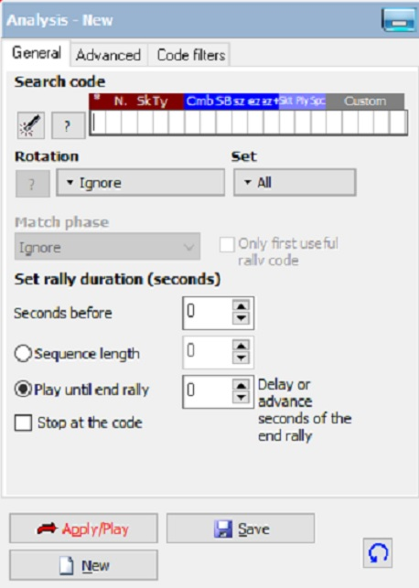
데이터발리 코드 Search

* | N. | Sk | Ty | Cmb
* : 홈팀 | 백넘버 | S : 서브
a : 어웨이팀 | 01~20 | R : 리시브
 |  | A : 공격
 |  | B : 블로킹
 |  | D : 디그
 |  | E : 토스
 |  | F : 프리볼

